Sammanfattning
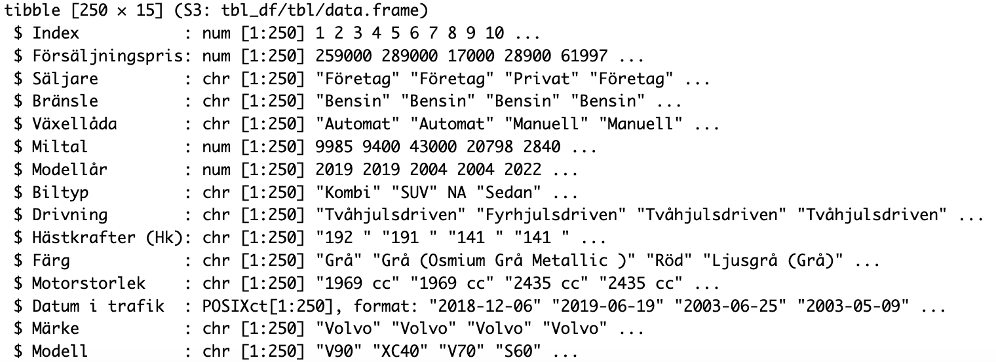
 | Försäljningspris
145 | kr2,000
139 | kr5,000
113 | kr6,000
409 | kr6,000
509 | kr6,000
263 | kr8,000
94 | kr9,500
356 | kr9,500
424 | kr9,500
447 | kr9,500
373 | kr9,900
430 | kr9,900
103 | kr11,000
9 | kr12,000
315 | kr12,000
450 | kr12,000
545 | kr12,000
446 | kr12,499
252 | kr13,000
385 | kr13,000
399 | kr13,000
436 | kr13,000
441 | kr13,000
403 | kr14,000
410 | kr14,000
114 | kr14,900
6 | kr15,000
123 | kr15,000
253 | kr15,000
421 | kr15,000
426 | kr16,000
445 | kr16,000
150 | kr16,999
3 | kr17,000
115 | kr17,000
361 | kr17,000
429 | kr17,000
366 | kr17,900
268 | kr18,000
407 | kr18,000
257 | kr19,000
428 | kr19,000
260 | kr19,900
524 | kr19,900
302 | kr20,000
308 | kr20,000
411 | kr20,000
532 | kr20,000
538 | kr20,000
417 | kr21,000
...
Antal per Modell
 | Summa
V70 | 116
XC40 | 113
V60 | 77
C40 | 72
XC60 | 65
V90 | 45
V50 | 34
S60 | 30
XC90 | 30
EX30 | 29
V40 | 24
XC70 | 18
V90 Cross Country | 17
V60 Cross Country | 14
S40 | 12
S90 | 11
V40 Cross Country | 9
940 | 8
S80 | 8
740 | 4
C70 | 3
850 | 3
S70 | 3
C30 | 2
S60 Cross Country | 1
EX90 | 1
C42 | 1
240 | 1
(tom) | 0

 | Miltal
145 | 30894
139 | 41135
113 | 27027
409 | 27000
509 | 37000
263 | 46740
94 | 39112
356 | 17429
424 | 39789
447 | 35927
373 | 16900
430 | 36000
103 | 28863
9 | 28857
315 | 35255
450 | 36062
545 | 35255
446 | 29409
252 | 22700
385 | 34019
399 | 24265
436 | 38000
441 | 29023
403 | 28235
410 | 38977
114 | 25000
6 | 22521
123 | 22521
253 | 33751
421 | 35634
426 | 32847
445 | 25600
150 | 20844
3 | 43000
115 | 23285
361 | 30718
429 | 36692
366 | 44827
268 | 33854
407 | 33000
257 | 26604
428 | 32200
260 | 23515
524 | 32240
302 | 30229
308 | 30000
411 | 21076
532 | 30229
538 | 30000
417 | 28559
...
 | Modellår
145 | 2002
139 | 2003
113 | 1993
409 | 2005
509 | 2005
263 | 1999
94 | 2006
356 | 2004
424 | 2005
447 | 1999
373 | 1998
430 | 2003
103 | 1997
9 | 1998
315 | 2008
450 | 1999
545 | 2008
446 | 2006
252 | 1996
385 | 2007
399 | 2001
436 | 2001
441 | 2001
403 | 2000
410 | 1995
114 | 2005
6 | 2004
123 | 2004
253 | 2004
421 | 2004
426 | 2000
445 | 2001
150 | 2001
3 | 2004
115 | 2003
361 | 1997
429 | 2004
366 | 2002
268 | 1990
407 | 1994
257 | 2005
428 | 1999
260 | 2001
524 | 2007
302 | 2006
308 | 2007
411 | 2005
532 | 2006
538 | 2007
417 | 1999
...

